抽獎頁面
廠商獎7

 |  |  |  |  | 公司名稱 | Kiwi LIFE | 基本資訊


2020 尾牙聯歡晚會抽獎活動
 |  |  |  |  | 獎項 | 廠商獎7
1
 |  |  |  |  | 獎品名稱 | 飛利浦 / 電磁爐 1個

 |  |  |  |  | 中獎名額 | 1 人

 |  |  |  |  | 抽獎規則 | 排除中獎

 |  |  |  |  | 抽獎方式 | 一次抽出

產生獎項清單
 |  |  | 頁數 | 1 / 1
中獎名單
飛利浦 / 電磁爐 1個
清除中獎名單
項次 | 員工編號 | 部門單位 |  | 中獎人
1

部門單位
中獎人
員工編號

開始
抽獎
全部初始化

獎項設定
獎項設定
獎品圖片 | 獎項 | 獎品名稱 | 數量 | 抽獎規則 | 抽獎方式
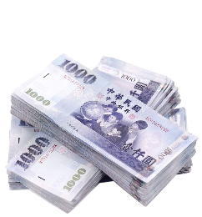 | 頭獎 | 現金20萬 | 6 | 排除中獎 | 一次抽出
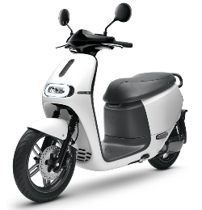 | 1獎 | Gogoro電動車 1台 | 6 | 排除中獎 | 一次抽出
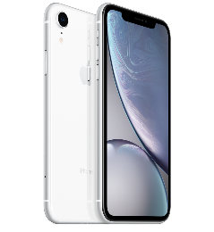 | 2獎 | iPhone XR 1台 | 6 | 排除中獎 | 一次抽出
 | 3獎 | 郵政禮券2萬元 | 6 | 排除中獎 | 一次抽出
 | 4獎 | 現金1萬元 | 6 | 排除中獎 | 一次抽出
 | 5獎 | 現金5,000元 | 4 | 排除中獎 | 逐次抽出
 | 廠商獎1 | 華碩 / Notebook 1台 | 3 | 排除中獎 | 一次抽出
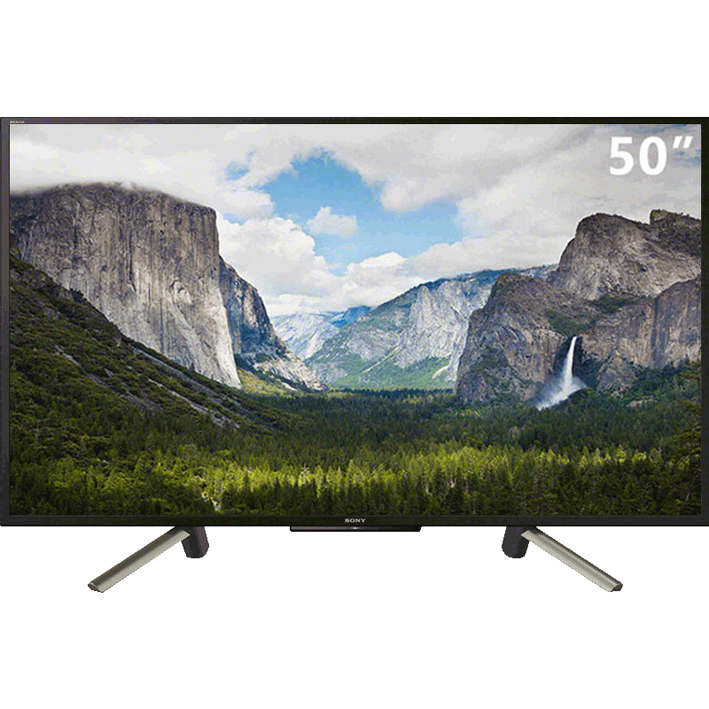 | 廠商獎2 | SONY / 液晶電視 1台(55吋) | 4 | 排除中獎 | 逐次抽出
 | 廠商獎3 | 任天堂 / Switch電視遊樂器 1台 | 3 | 排除中獎 | 一次抽出
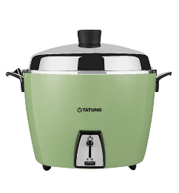 | 廠商獎4 | 大同電鍋 1台 | 5 | 排除中獎 | 逐次抽出
 | 廠商獎5 | Google Play 禮品卡 1,000元 | 5 | 排除中獎 | 逐次抽出
 | 廠商獎6 | Google Play 禮品卡 500元 | 2 | 排除中獎 | 逐次抽出
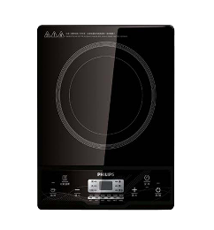 | 廠商獎7 | 飛利浦 / 電磁爐 1個 | 1 | 排除中獎 | 一次抽出

